基本仕様
基本仕様

 | 概要
 |  | 不思議なダンジョンをコンセプトにしたローグライクゲーム
 |  | 独自要素として、
 |  |  | 1.ゲーム内に揺らめきを作る。
 |  |  | 2.アイテムの相場を利用してお金を稼ぐ。
 |  |  | 3.モンスターの生態が三すくみの関係、時間経過で出現するモンスターが変化する。
 |  |  | 4.モンスターを倒すと元素(アイテム)を取得でき、それを売って生活をする。
 |  | 以上を独自要素として取り入れる。

 | インゲームパート
 |  | ゲームの根幹となるダンジョン探索の部分を指す
 |  |  | モンスターの生態系システム
 |  |  |  | 大別して三種類、それぞれジャンケンのように三すくみの関係にある。
 |  |  |  | 三種類のモンスター群は三すくみで捕食しあう事で、一定の割合を保っている。
 |  |  |  | ただし、エリアによって割合が変わる（草原はグーが多い、海はパーが多い、砂漠はチョキが多い）
 |  |  |  | プレイヤーが『狩り』で介入すると大きく変わるが、雨や地震などの環境変化によって割合は変化する。
 |  |  |  | 長期的には、いずれ元のバランスに戻る。（マグナ・カルタのシステムと同じ）
 |  |  | モンスターの素材採取システム
 |  |  |  | 三種類のモンスターを倒すと、その身体からそれぞれの属性の元素を得る事ができる。
 |  |  |  | 元素は生物であり賞味期限がある。一定期間を過ぎると無意味なごみになる。（ソーシャル的、保存ができる空間があるとプレイヤーはそれを求める）
 |  |  |  | 期限切れ前に現金かアイテムに変える必要がある。
 |  |  |  | 元素は街で売り買いされており、相場を構築している、その価格は日々変化する。（市場形成）
 |  |  | ランダム生成ダンジョン
 |  |  |  | 不思議なダンジョン方式。ダンジョンを自動生成する。
 |  |  | ターン制行動
 |  |  |  | プレイヤーキャラクターを先手として、なにかしらの行動をすると敵も行動する。
 |  |  | 次の冒険への引き継ぎ
 |  |  |  | 冒険を終了するとレベルがリセットされるが、手に入れたアイテムは次の冒険へと引き継がれる。
 |  |  | 空腹度の存在
 |  |  |  | 満腹度が設定されており、なにかしらの行動を取ると(ターンが経過すると)満腹度が下がる。
 |  |  | 未鑑定アイテム
 |  |  |  | ダンジョン内の至るところにアイテムが落ちている。
 |  |  | モンスターハウス
 |  |  |  | マップがランダム生成されるが、その時その階のどこかまたはその階全体が敵だらけなモンスターハウスとなっている場合がある。
 |  |  | ダンジョン内の店
 |  |  |  | 階の部屋の一部に絨毯が敷き詰められ、値段のついたアイテムが置かれている。
 |  |  | フロアのターン数制限
 |  |  |  | 最大ターン数が決まっていて、一定ターンが経過すると警告後に全マップ表示状態となり、それでも留まり続けると強制的にゲームオーパーとなってしまう。
 |  |  | ダンジョン内の罠
 |  |  |  | ダンジョンの床には様々なワナが配置されている。隠された状態で存在し、容易な発見は難しくなっている。

 | アウトゲームパート
 |  | ダンジョンより持ち帰ったアイテムを売却することでそれらを素材とした新しい武具や薬が開発できる
 |  |  | 宿屋
 |  |  |  | 体力を回復することができるが宿賃が必要
 |  |  |  | 進んだ階層によって宿賃が上がっていく
 |  |  | 道具屋
 |  |  |  | 冒険に役立つ品物を売買してくれる
 |  |  |  | 既製品の武器や防具も購入ができる
 |  |  | 鍛冶屋
 |  |  |  | 武器や防具の生産、強化を行ってくれる
 |  |  |  | 各種素材を持ち込み代金を支払えば、それに応じた武具を作ってくれる
 |  |  | 酒場
 |  |  |  | 冒険者同士で情報を交換できる憩いの場
 |  |  |  | 仕事の依頼を斡旋している。
 |  |  |  | アイテム収集など比較的、簡単だが安い仕事が多い
 |  |  | ギルド
 |  |  |  | ダンジョンから持ち帰った素材を買い取り、紙幣に換金してくれる
 |  |  |  | 賞金首の取引を行ったり、モンスター討伐といった高額の仕事を凱旋している

 | 広告施策
 |  | 資料
 |  | http://www.find-job.net/startup/monetization-method-of-advertising
 |  | https://appccloudblog.wordpress.com/2014/12/26/unity-%E3%81%A7%E3%81%8A%E8%A9%A6%E3%81%97%E3%81%8B%E3%81%A3%EF%BC%81%E6%9C%AC%E5%BD%93%E3%81%AB%E7%B0%A1%E5%8D%98%E3%80%81%E5%BA%83%E5%91%8A%E5%AE%9F%E8%A3%85%E3%82%B5%E3%83%B3%E3%83%97%E3%83%AB/
 |  | http://cflat-inc.hatenablog.com/entry/20130919/1379545945

 |  | 導入予定
 |  | https://app-c.net/tutorial/

 |  | ▼スマホアプリ内広告種類
 |  |  | バナー広告
 |  |  |  | アプリ起動中に画面上部もしくは下部に広告が表示される
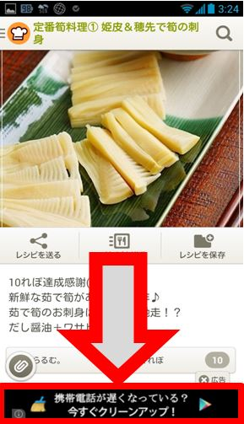

 |  |  | アイコン型広告
 |  |  |  | 広告サイズがアイコンと一緒でコンパクトにまとまっていている
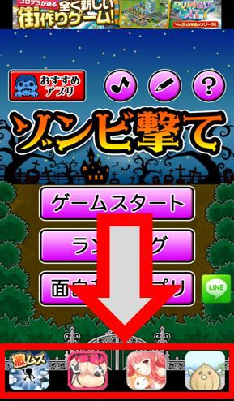

 |  |  | オファーウォール型広告
 |  |  |  | アプリ内に設置したボタン（おすすめ等）をタップすると、「おすすめアプリ一覧」などが表示される手法
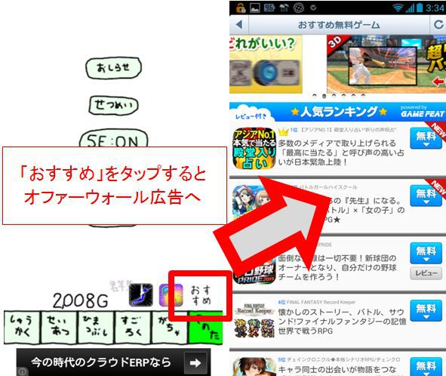

 |  |  | 全画面広告
 |  |  |  | スマホ画面全体に広告が表示される形態の広告が表示される
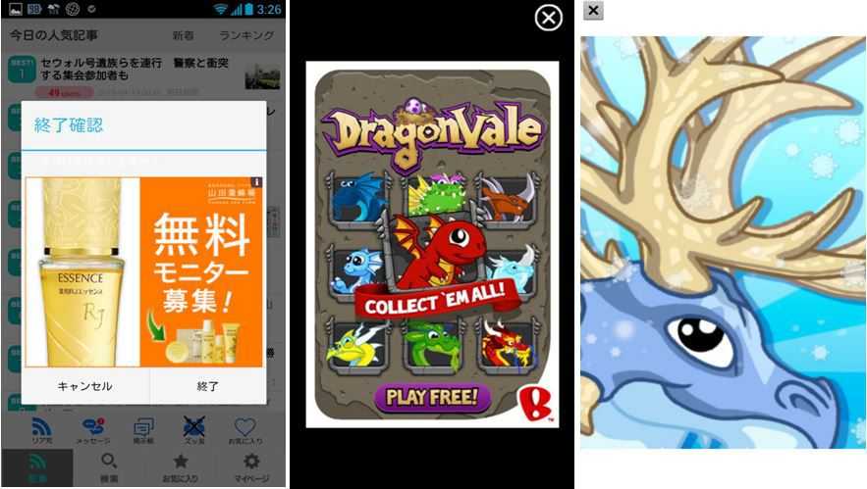

 |  |  | アドオン販売
 |  |  |  | アプリ内に表示している広告を課金によって非表示にする手法
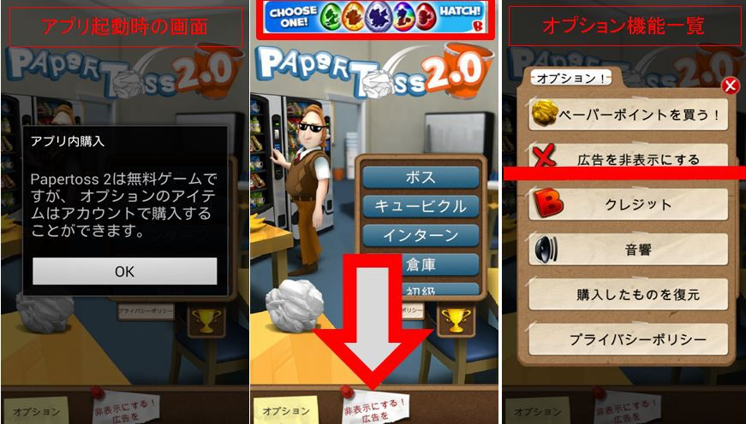
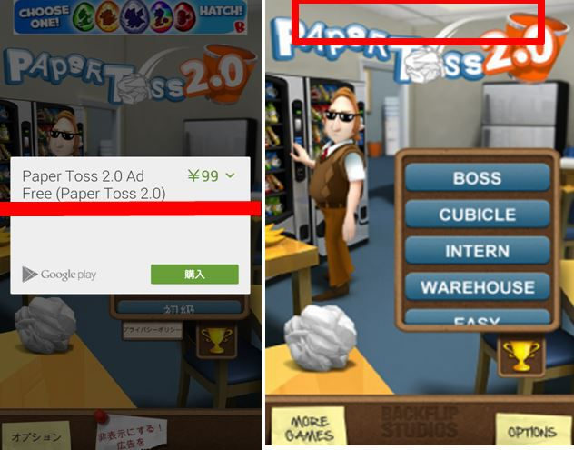

 |  | CPC型
 |  |  | AdMob
 |  |  | iAd

 |  | SSP型
 |  |  | adfurikun

 |  | 動画広告型
 |  |  | Unity Ads

 |  | ・アプリ終了時に広告表示
 |  |  | カットイン広告
 |  | ・ゲームを進行させるボタンは広告のすぐ近くに置く
 |  |  | 広告タッチ誘導

全体遷移図
簡易遷移図

 | タイトル画面 | アウトゲーム/ホーム画面 | インゲーム/ダンジョン画面 | インゲーム/リザルト画面 | インゲーム/ホーム画面 | アプリ配信
広告
広告
広告
広告
広告
アプリ配信画面

データ消去
アウトゲーム画面
インゲーム画面
リザルト画面
アウトゲーム画面

タイトル名
ゲームスタート
から遷移
ダンジョン開始 から遷移
ダンジョン終了 から遷移
リザルト画面 から遷移

レビュー投稿

ゲームスタート

おすすめ広告

広告
広告
広告
広告
広告

レビュー投稿
から遷移

